Blad1
Bestelformulier

Sturen naar:
mvanderklooster@davinci.nl
Naam aanvrager: | Arjan Kamberg
Aanvraagdatum: | 2022-01-26
Afdeling: | MKE
Project:
Aantal Studenten
Bestelnummer: | Artikelnaam of link | Product ( knipsel ) | Leverancier: | Stuks in badge | Aantal: | Prijs / stuk | Verzendkosten | Totaal (EUR) | Opmerkingen
 | Pcs 16 Bit I2C ADS1115 Module Adc 4 Kanaals Met Pro Gain | 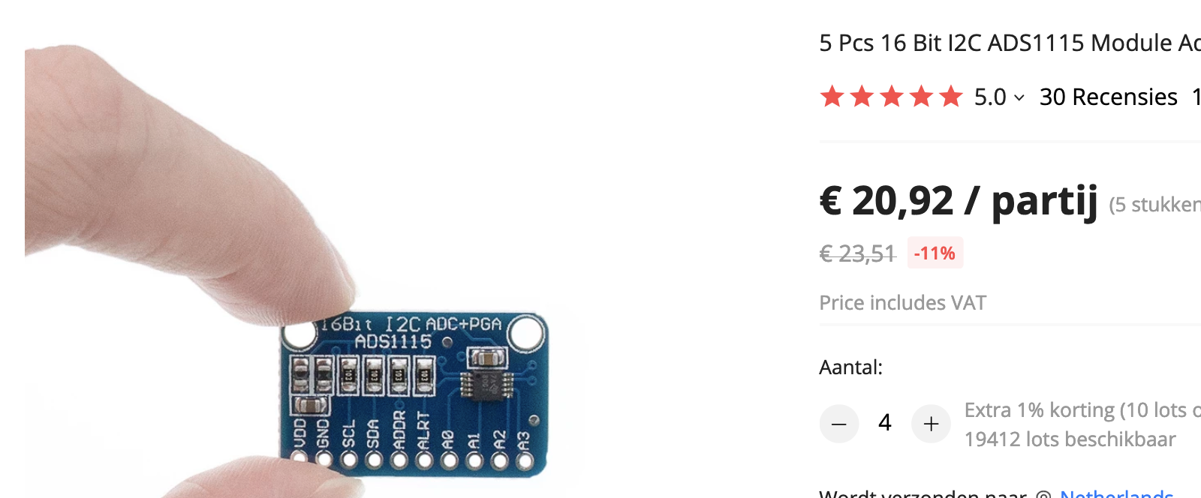 | https://nl.aliexpress.com/item/1656318134.html | 5 | 5 | € 20.920 | € - | € 104.60
 | 3.3V 1.44 1.8 inch Serial 128*128 128*160 65K SPI Full Color TFT IPS LCD display Module… 1.8" | 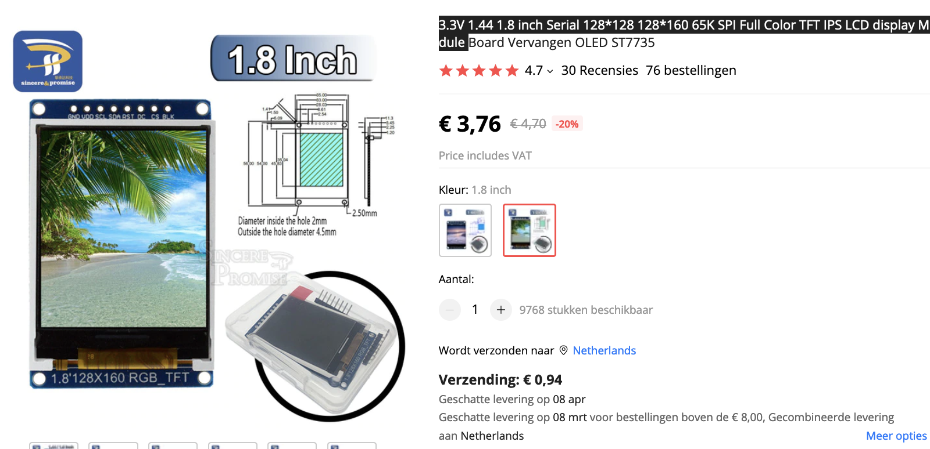 | https://nl.aliexpress.com/item/33031122936.html | 1 | 10 | € 3.760 | € 0.94 | € 0.94
 | 16 Kanaals 12-Bit Pwm/Servo Driver-I2C Interface PCA9685 Module Raspberry Pi Shield Module Servo Shield | 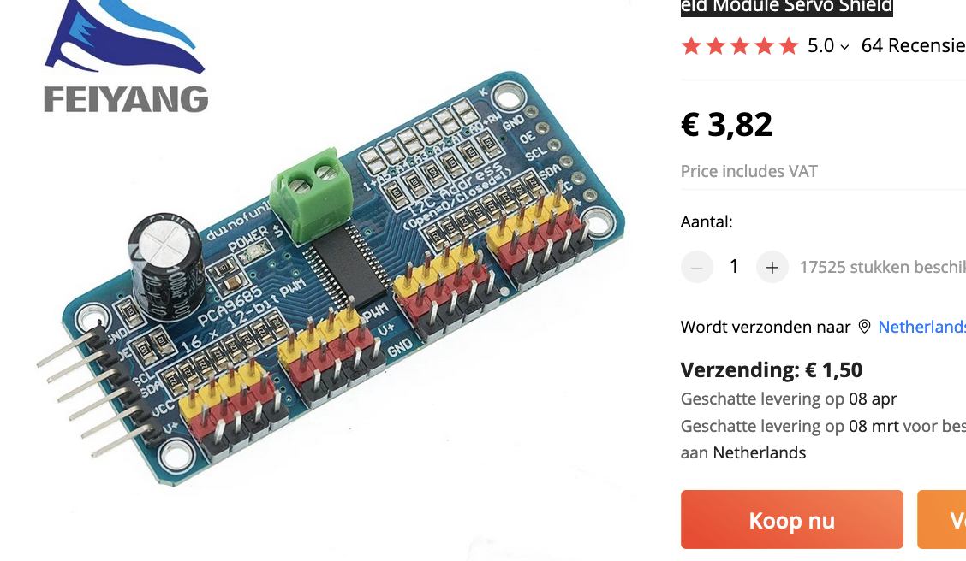 | https://nl.aliexpress.com/item/32833579442.html | 1 | 10 | € 3.82 | € 1.50 | € 39.70
Leveranciers:
 |  |  |  |  |  | Totaal |  | € 145.24
 | https://www.123inkt.nl/
 | https://www.123-3d.nl/
 | https://www.amtc.eu/
 | https://www.bol.com/nl/
 | https://www.conrad.nl/
 | https://www.dcvakkleding.nl/
 | https://www.dch.nl/
 | https://www.eurofysica.nl/
 | https://nl.farnell.com/
 | https://www.festo.com/nl/nl/
 | https://www.hackerstore.nl/
 | https://www.hbm-machines.com/
 | https://www.itsmenederland.nl/itsme/nl/EUR/
 | https://www.jongeneel.nl/
 | https://www.luijtenvvz.nl/home
 | https://www.manutan.nl/nl/mnl
 | https://www.mastermate.nl/
 | https://www.opitec.nl/
 | https://www.rcracingtwente.nl/
 | https://new.siemens.com/nl/nl.html
 | https://www.stabiplan.com/nl-nl
 | https://www.tech-specialist.com/
 | https://www.technischeunie.nl/
 | https://www.troteclaser.com/nl/
 | https://www.ijzerwinkel.nl/
 | https://vndsignmakers.nl/

